文件外发3.0
文件外发&文件导入导出&版权销售_3.0版本_测试用例
角色 | 功能子模块 | 测试目的 | 参与角色 | 前置条件 | 操作步骤 | 预期结果 | 执行人&执行结果 | 不通过原因
线上ETS用户 | 文件外发 | 正例 线上ETS用户 外发文件 正常流程是否通过 | 甲方为线上ETS用户 乙方为线上ETS用户 | 1.不开启"全面授权" 2.添加线上ETS用户为合作伙伴 3.可登录CAD的线上ETS账号 4.可登录外发平台的线上ETS账号 5.可用于外发的有版权ETS文件 | 1.甲方外发文件： CAD移交文件给乙方 | 1.文件外发状态为成功;外发文件后缀为.ETS
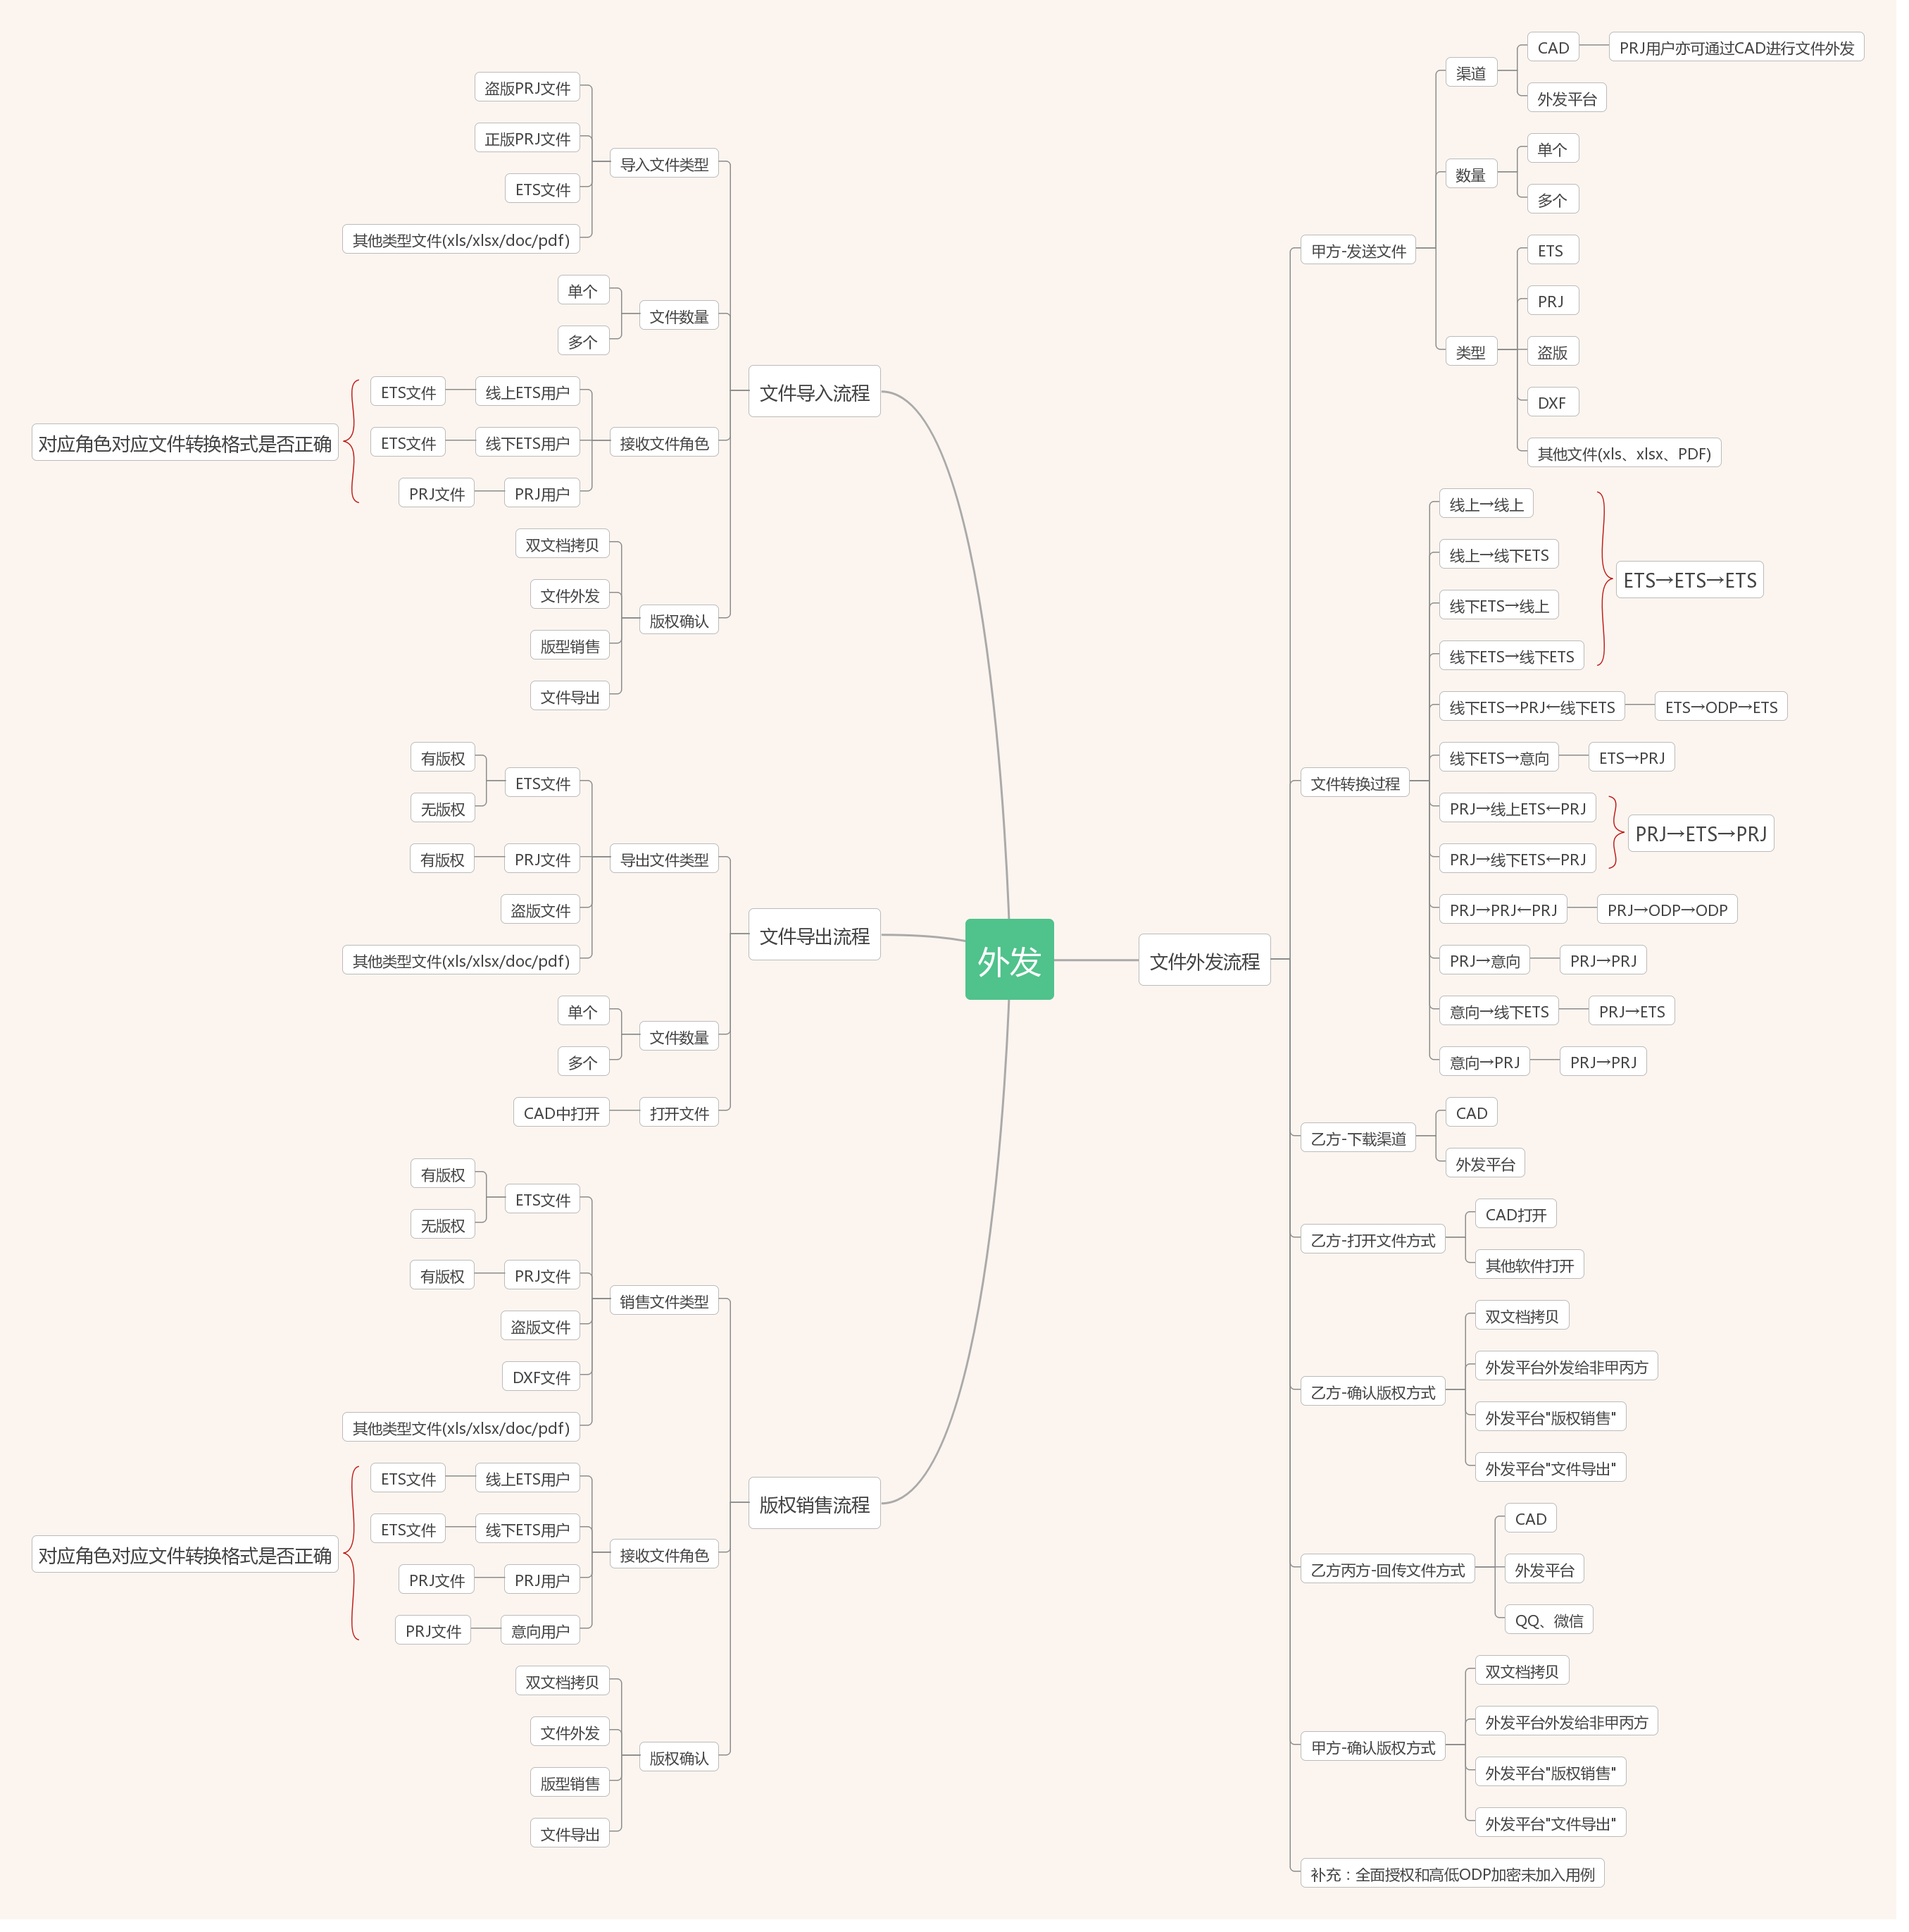
 |  |  |  |  | 2.乙方下载渠道： 2.1CAD下载文件 2.2外发平台下载文件 | 2.成功下载并成功打开文件;下载文件后缀为.ETS
 |  |  |  |  | 3.乙方版权确认： 3.1乙方打开"双文档拷贝"进行版权确认 3.2乙方"版权销售"文件进行版权确认 3.3乙方"文件导出"文件进行版权确认 | 3.1乙方版权确认时提示"无双文档拷贝权限" 3.2乙方版权销售时提示"该文件不属于此用户" 3.3乙方文件导出时提示"该文件不属于此用户"
 |  |  |  |  | 4.乙方文件回传： CAD中回传文件给甲方并在平台查看状态 | 4.回传文件状态为成功;回传文件后缀为.ETS
 |  |  |  |  | 5.甲方打开方式： 5.1CAD下载文件并打开 5.2外发平台下载文件并打开 | 5.成功下载并成功打开文件;下载文件后缀为.ETS
 |  |  |  |  | 6.甲方版权确认： 6.1甲方打开"双文档拷贝"进行版权确认 6.2甲方"版权销售"文件进行版权确认 6.3甲方"文件导出"文件进行版权确认 | 6.甲方版权均确认通过
 |  |  | 甲方为线上ETS用户 乙方为线上ETS用户 丙方为线上ETS用户 | 1.不开启"全面授权" 2.添加线上ETS用户为合作伙伴 3.乙方指定线上ETS用户为丙方 4.可登录CAD的线上ETS账号 5.可登录外发平台的线上ETS账号 6.可用于外发的有版权ETS文件 | 1.甲方外发文件： CAD移交文件给乙方 | 1.文件外发状态为成功;外发文件后缀为.ETS
 |  |  |  |  | 2.乙方下载渠道： 1.1CAD下载文件 1.2外发平台下载文件 | 2.成功下载并成功打开文件;文件后缀为.ETS
 |  |  |  |  | 3.乙方版权确认： 3.1乙方打开"双文档拷贝"进行版权确认 3.2乙方"版权销售"文件进行版权确认 3.3乙方"文件导出"文件进行版权确认 | 3.1乙方版权确认时提示"无双文档拷贝权限" 3.2乙方版权确认时提示"该文件不属于此用户" 3.3乙方文件导出时提示"该文件不属于此用户"
 |  |  |  |  | 4.乙方发送文件给丙方： 通过第三方(QQ、微信等)发送文件给丙方 | 4.丙方接收成功并成功打开文件;文件后缀为.ETS
 |  |  |  |  | 5.丙方版权确认： 3.1丙方打开"双文档拷贝"进行版权确认 3.2丙方"版权销售"文件进行版权确认 3.3丙方"文件导出"文件进行版权确认 | 3.1丙方版权确认时提示"无双文档拷贝权限" 3.2丙方版权确认时提示"该文件不属于此用户" 3.3丙方文件导出时提示"该文件不属于此用户"
 |  |  |  |  | 6.丙方文件回传： 6.1通过CAD回传文件给乙方 通过第三方(QQ、微信等)回传文件给乙方 | 6.乙方接收成功并成功打开文件;文件后缀为.ETS
 |  |  |  |  | 7.乙方文件回传： CAD中回传文件给甲方并在平台查看状态 | 7.回传文件状态为成功;回传文件后缀为.ETS
 |  |  |  |  | 8.甲方打开方式： 8.1甲方通过CAD导入回传文件并打开 8.2甲方通过外发平台下载文件并打开 | 8.成功下载并成功打开文件;文件后缀为.ETS
 |  |  |  |  | 9.甲方版权确认： 9.1甲方打开"双文档拷贝"进行版权确认 9.2甲方"版权销售"文件进行版权确认 9.3甲方"文件导出"文件进行版权确认 | 9.甲方版权均确认通过
 |  |  | 甲方为线上ETS用户 乙方为线下ETS用户 | 1.不开启"全面授权" 2.添加线下ETS用户为合作伙伴 3.可登录CAD的线上ETS账号 4.可登录外发平台的线上ETS账号 5.可用于外发的有版权ETS文件 | 1.甲方外发文件： CAD移交文件给乙方 | 1.文件外发状态为成功;外发文件后缀为.ETS
 |  |  |  |  | 2.乙方下载渠道： 外发平台下载文件 | 2.成功下载并成功打开文件;文件后缀为.ETS
 |  |  |  |  | 3.乙方版权确认： 3.1乙方打开"双文档拷贝"进行版权确认 3.2乙方外发文件(非甲方)进行版权确认 3.3乙方"版权销售"文件进行版权确认 3.4乙方"文件导出"文件进行版权确认 | 3.1乙方版权确认时提示"无双文档拷贝权限" 3.2乙方外发文件时提示"该文件不属于此用户" 3.3乙方版权销售时提示"该文件不属于此用户" 3.4乙方文件导出时提示"该文件不属于此用户"
 |  |  |  |  | 4.乙方文件回传： CAD中回传文件给甲方并在平台查看状态 | 4.回传文件状态为成功;回传文件后缀为.ETS
 |  |  |  |  | 5.甲方打开方式： 5.1CAD下载文件并打开 5.2外发平台下载文件并打开 | 5.成功下载并成功打开文件;文件后缀为.ETS
 |  |  |  |  | 6.甲方版权确认： 6.1甲方打开"双文档拷贝"进行版权确认 6.2甲方"版权销售"文件进行版权确认 6.3甲方"文件导出"文件进行版权确认 | 6.甲方版权均确认通过
 | 文件导入 | 正例 线上ETS用户 导入盗版PRJ文件 是否通过 |  | 1.有可正常登录外发平台的线上ETS账号 2.有可导入的盗版PRJ文件 | 1.导入文件： 1.1导入单个盗版PRJ文件 1.2导入多个盗版PRJ文件 | 1.文件导入成功;上传文件后缀为.PRJ
 |  |  |  |  | 2.下载文件： 2.1在"我的上传"列表中选中该导入文件下载 2.2在"需要下载"列表中选中该导入文件下载 | 2.文件下载成功;下载文件后缀为.ETS
 |  |  |  |  | 3.版权确认： 3.1打开"双文档拷贝"进行版权确认 3.2在外发平台的"外发文件"模块中进行版权确认 3.3在外发平台的"版权销售"模块中进行版权确认 3.4在外发平台的"文件导出"模块中进行版权确认 | 3.版权均确认通过
 |  | 反例 线上ETS用户 导入有版权/无版权的 ETS文件 是否通过 |  | 1.有可正常登录外发平台的线上ETS账号 2.有可用-有版权的ETS文件 3.有可用-无版权的ETS文件 | 1.导入文件： 1.1导入单个有版权/无版权的ETS文件 1.2导入多个有版权/无版权的ETS文件 | 1.文件上传失败，系统提示"目前仅支持PRJ文件"
 |  | 反例 线上ETS用户 导入正版PRJ文件 是否通过 |  | 1.有可正常登录外发平台的线上ETS账号 2.有可用-正版PRJ文件 | 1.导入文件： 1.1导入单个正版PRJ文件 1.2导入多个正版PRJ文件 | 1.文件上传失败，系统提示"文件转换失败等" 注：目前测试环境测试时提示语错误
 |  | 反例 线上ETS用户 导入其他类型文件 是否通过 |  | 1.有可正常登录外发平台的线上ETS账号 2.有可用-其他类型文件(xls、PDF等) | 1.导入文件： 1.1导入单个其他类型文件 1.2导入多个其他类型文件 | 1.文件上传失败，系统提示"目前仅支持PRJ文件"
 |  | 反例 线上ETS用户 导入文件为空 是否通过 |  | 1.有可正常登录外发平台的线上ETS账号 | 1.导入文件： 不导入文件 | 1.文件上传失败，系统提示"请选择文件"
 | 文件导出 | 正例 线上ETS用户 导出有版权的ETS文件 是否通过 |  | 1.有可正常登录外发平台的线上ETS账号 2.有可用-有版权的ETS文件 | 1.导出文件： 1.1导出单个有版权的ETS文件为DXF 1.2导出多个有版权的ETS文件为DXF 1.3导出单个有版权的ETS文件为非正版文件 1.4导出多个有版权的ETS文件为非正版文件 | 文件导出成功;上传文件后缀为.ETS
 |  |  |  |  | 2.下载文件： 2.1在"我的上传"列表中选中DXF导出文件下载 2.2在"需要下载"列表中选中DXF导出文件下载 2.3在"我的上传"列表中选中非正版导出文件下载 2.4在"需要下载"列表中选中非正版导出文件下载 | 2.1/2.2文件下载成功;下载文件后缀为.DXF 2.3/2.4文件下载成功;下载文件后缀为.PRJ
 |  |  |  |  | 3.验证文件是否可用： 3.1在CAD中选择"打开DXF文件" 3.2在CAD中选择"打开非正版文件" 3.3在第三方CAD或盗版ET软件打开 | 3.文件均成功打开
 |  | 反例 线上ETS用户 导出无版权的ETS文件 是否通过 |  | 1.有可正常登录外发平台的线上ETS账号 2.有可用-无版权的ETS文件 | 1.导出文件： 1.1导出单个无版权的ETS文件为DXF 1.2导出多个无版权的ETS文件为DXF 1.3导出单个无版权的ETS文件为非正版文件 1.4导出多个无版权的ETS文件为非正版文件 | 1.文件导出失败，系统提示"该文件不属于此用户"
 |  | 反例 线上ETS用户 导出PRJ文件 是否通过 |  | 1.有可正常登录外发平台的线上ETS账号 2.有可用-PRJ文件 | 1.导出文件： 1.1导出单个PRJ文件为DXF 1.2导出多个PRJ文件为DXF 1.3导出单个PRJ文件为非正版文件 1.4导出多个PRJ文件为非正版文件 | 1.文件导出失败，系统提示"不支持上传PRJ文件"
 |  | 反例 线上ETS用户 导出其他类型文件 是否通过 |  | 1.有可正常登录外发平台的线上ETS账号 2.有可用-其他类型文件(xls、PDF等) | 1.导出文件： 1.1导入单个其他类型文件为DXF 1.2导入多个其他类型文件为DXF 1.3导出单个其他类型文件为非正版文件 1.4导出多个其他类型文件为非正版文件 | 1.文件导出失败，系统提示"不支持上传其他类型文件"
 |  | 反例 线上ETS用户 导出文件为空 是否通过 |  | 1.有可正常登录外发平台的线上ETS账号 | 1.导入文件： 不导入文件 | 1.文件上传失败，系统提示"请选择文件"
 |  | 反例 线上ETS用户 导出DXF文件类型为空 是否通过 |  | 1.有可正常登录外发平台的线上ETS账号 | 1.导入文件： 不选择DXF文件类型 | 1.文件上传失败，系统提示"请选择导出类型"
 | 版权销售 | 正例 线上ETS用户 销售有版权的ETS文件 是否通过 | 甲方为线上ETS用户 1.乙方为线上ETS用户 2.乙方为线下ETS用户 | 1.不开启"全面授权" 2.添加线上ETS用户为合作伙伴 3.添加线下ETS用户为合作伙伴 4.有可用于销售的有版权ETS文件 | 1.甲方外发文件： 在外发平台的"版权销售"中上传文件给乙方 | 1.文件外发状态为成功;上传文件后缀为.ETS
 |  |  |  |  | 2.乙方下载渠道： 2.1ETS线上用户在CAD下载文件 2.2ETS线上用户在外发平台下载文件 2.3ETS线下用户在外发平台下载文件 | 2.成功下载并成功打开文件;下载文件后缀为.ETS
 |  |  |  |  | 3.乙方版权确认： 3.1乙方打开"双文档拷贝"进行版权确认 3.2乙方"外发文件"进行版权确认 3.3乙方"版权销售"文件进行版权确认 3.4乙方"文件导出"文件进行版权确认 | 3.乙方版权均确认通过
 |  |  | 甲方为线上ETS用户 1.乙方为PRJ用户 2.乙方为意向用户 | 1.不开启"全面授权" 2.添加PRJ用户为合作伙伴 3.添加意向用户为合作伙伴 4.有可用于销售的有版权ETS文件 | 1.甲方外发文件： 外发平台的"版权销售"中上传文件给乙方 | 1.文件外发状态为成功;上传文件后缀为.ETS
 |  |  |  |  | 2.乙方下载渠道： 外发平台下载文件 | 2.成功下载并成功打开文件;下载文件后缀为.PRJ
 |  |  |  |  | 3.乙方版权确认： 3.1乙方打开"双文档拷贝"进行版权确认 3.2乙方"外发文件"进行版权确认 3.3乙方"版权销售"文件进行版权确认 3.4乙方"文件导出"文件进行版权确认 | 3.乙方版权均确认通过
 |  | 正例 线上ETS用户 销售有版权的PRJ文件 是否通过 | 甲方为线上ETS用户 1.乙方为线上ETS用户 2.乙方为线下ETS用户 | 1.不开启"全面授权" 2.添加线上ETS用户为合作伙伴 3.添加线下ETS用户为合作伙伴 4.有可用于销售的有版权PRJ文件 | 1.甲方外发文件： 在外发平台的"版权销售"中上传文件给乙方 | 1.文件外发状态为成功;上传文件后缀为.PRJ
 |  |  |  |  | 2.乙方下载渠道： 2.1ETS线上用户在CAD下载文件 2.2ETS线上用户在外发平台下载文件 2.3ETS线下用户在外发平台下载文件 | 2.成功下载并成功打开文件;下载文件后缀为.ETS
 |  |  |  |  | 3.乙方版权确认： 3.1乙方打开"双文档拷贝"进行版权确认 3.2乙方"外发文件"进行版权确认 3.3乙方"版权销售"文件进行版权确认 3.4乙方"文件导出"文件进行版权确认 | 3.乙方版权均确认通过
 |  |  | 甲方为线上ETS用户 1.乙方为PRJ用户 2.乙方为意向用户 | 1.不开启"全面授权" 2.添加PRJ用户为合作伙伴 3.添加意向用户为合作伙伴 4.有可用于销售的有版权PRJ文件 | 1.甲方外发文件： 外发平台的"版权销售"中上传文件给乙方 | 1.文件外发状态为成功;上传文件后缀为.PRJ
 |  |  |  |  | 2.乙方下载渠道： 外发平台下载文件 | 2.成功下载并成功打开文件;下载文件后缀为.PRJ
 |  |  |  |  | 3.乙方版权确认： 3.1乙方打开"双文档拷贝"进行版权确认 3.2乙方"外发文件"进行版权确认 3.3乙方"版权销售"文件进行版权确认 3.4乙方"文件导出"文件进行版权确认 | 3.乙方版权均确认通过
 |  | 反例 线上ETS用户 销售无版权的ETS文件 是否通过 | 甲方为线上ETS用户 1.乙方为线上ETS用户 2.乙方为线下ETS用户 3.乙方为PRJ用户 4.乙方为意向用户 | 1.不开启"全面授权" 2.添加线上ETS用户为合作伙伴 3.添加线下ETS用户为合作伙伴 4.添加PRJ用户为合作伙伴 5.添加意向用户为合作伙伴 6.有可用-无版权ETS文件 | 1.甲方外发文件： 外发平台的"版权销售"中上传文件给乙方 | 1.文件外发失败，系统提示"该文件不属于此用户" |  |  | 0
 |  | 反例 线上ETS用户 销售盗版PRJ文件 是否通过 | 甲方为线上ETS用户 1.乙方为线上ETS用户 2.乙方为线下ETS用户 3.乙方为PRJ用户 4.乙方为意向用户 | 1.不开启"全面授权" 2.添加线上ETS用户为合作伙伴 3.添加线下ETS用户为合作伙伴 4.添加PRJ用户为合作伙伴 5.添加意向用户为合作伙伴 6.有可用-盗版PRJ文件 | 1.甲方外发文件： 外发平台的"版权销售"中上传文件给乙方 | 1.文件外发失败，系统提示"该文件不属于此用户"
 |  | 反例 线上ETS用户 销售DXF文件 是否通过 | 甲方为线上ETS用户 1.乙方为线上ETS用户 2.乙方为线下ETS用户 3.乙方为PRJ用户 4.乙方为意向用户 | 1.不开启"全面授权" 2.添加线上ETS用户为合作伙伴 3.添加线下ETS用户为合作伙伴 4.添加PRJ用户为合作伙伴 5.添加意向用户为合作伙伴 4.有可用-DXF文件 | 1.甲方外发文件： 外发平台的"版权销售"中上传文件给乙方 | 1.文件外发失败，系统提示"暂不支持此文件类型"
 |  | 反例 线上ETS用户 销售其他类型文件 是否通过 | 甲方为线上ETS用户 1.乙方为线上ETS用户 2.乙方为线下ETS用户 3.乙方为PRJ用户 4.乙方为意向用户 | 1.不开启"全面授权" 2.添加线上ETS用户为合作伙伴 3.添加线下ETS用户为合作伙伴 4.添加PRJ用户为合作伙伴 5.添加意向用户为合作伙伴 6.有可用-其他类型文件 | 1.甲方外发文件： 外发平台的"版权销售"中上传文件给乙方 | 1.文件外发失败，系统提示"暂不支持此文件类型"
...

